Main
Resepti |  |  | Todellisuus |  |  |  | 1 | Syötä resepti
Kuivapaino yhteensä | 2300 kg |  | Kuivapaino yhteensä | 2212 kg | Kosteus | Veden määrä kiviaineissa |  | Vesi/Sementti -suhde ja erän todellinen kuivapaino lasketaan

Hiekka 0-2 | 800 kg |  | Hiekka 0-2 | 751 kg | 6.5% | 49 Ltr | 2 | Syötä päivittäinen erämäärä
Hiekka 0-4 | 500 kg |  | Hiekka 0-4 | 474 kg | 5.5% | 26 Ltr |  | Voit käyttää tarvittaessa erälaskuria taulukon alaosassa
Kiviaines 8-16 | 650 kg |  | Kiviaines 8-16 | 637 kg | 2.0% | 13 Ltr
Sementti | 350 kg |  | Sementti | 350 kg | 0.0% | 0 Ltr | 3 | Syötä sementin hinta / tonni
Lisätty vesi | 135 Ltr |  | Lisätty vesi | 47 Ltr |  | 88 Ltr

V/S -suhde | 0.39 |  | V/S -suhde | 0.39 | V/S -suhde pysyy samana (0.39) jos lisätään vain 47 litraa vettä |  | 4 | Syötä tai muuta materiaalien kosteutta
 |  |  |  |  |  |  |  | see Note 2 * (cell B65)
Eriä päivässä | 120 |  | Valuutta | €
Todellisuus Sementin hinta / t | 80 |  |  |  |  |  | 5 | Syötä valuutta

[VALINNAINEN] Erälaskuri. Voit laskea tällä päivittäin tuotetun erämäärän.
erään kuluva aika /min | 15.0 | = 8 | erää päivässä - syötä tämä luku soluun C13" |  |  |  | 6 | Lue kosteusvaihtelun vaikutukset keltapohjaiselta alueelta
tunteja / päivä | 2.0

Liian suuri vesimäärä joko reseptissä tai sekoittimessa hukkaa sementtiä ja aiheuttaa laadun alenemisen
Syötetyn reseptin mukaan (vihreällä pohjalla), 135 litraa vettä tuottaa betonia jonka kosteus on 5.9%, ja vesi/sementti (v/s) suhde 0.39.
Jos 135 litraa lisätään suoraan erään (punaisella pohjalla) on erän kosteus 10.06% ja v/s-suhde 0.64.

Vaikutus betonin lujuuteen nähdään kuvasta 1. Pienikin muutos v/s-suhteessa vaikuttaa huomattavasti betonin lujuuteen. |  |  |  |  |  |  | Kuva 1. | V/S -suhteen vaikutus lujuuteen

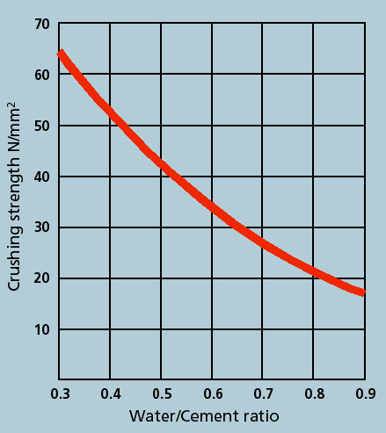
Jotta haluttu vesi/sementti -suhde saavutettaisiin, erään tulisi lisätä vain 47 litraa vettä alkuperäisen 135 litran sijasta.

Jos veden määrää vähennetään oikean V/S-suhteen saavuttamiseksi johtaa tämä sementin liikakäyttöön käytettyyn kiviainekseen nähden, 350kg sementtiä käytetään vain 2212kg betonin valmistamiseen 2300kg sijasta.

Hydro-Probe käytöllä saatavat säästöt

Nykyisiä tietoja käyttämällä:- |  |  |  | 16 kg | kg sementtiä tuhlataan joka erässä
Tämä tarkoittaa:- |  |  |  | 378 kg | tonnia vuodessa

Vuosittain tuhlatun sementin arvo:- |  |  | € | 30201 kg
Sementtiä tuhlataan ilman kosteuden kompensointia |  |  |  | 4.49%
Ilman kosteuden kompensointia jokaisen erän tilavuus jää vajaaksi |  |  |  | 3.81%
Korjaamalla kosteuden vaikutuksen "lennossa" annostilavuus kasvaisi |  |  |  | 88 kg | per erä

Sekoitinjärjestelmien käytön vaikutus tuotebetonin valmistajille
Jos käytössä olisi Hydro-Control -järjestelmä, v/s-suhde korjattaisiin automaattisesti haluttuun 0.39:iin mutta, sementin käyttötehokkuus ei olisi paras mahdollinen vajaan annostilavuuden vuoksi.
Tuotebetonin valmistajat voivat saavuttaa oikean v/s-suhteen ja notkeuden (työstettävyyden) käyttämällä Hydro-Control -järjestelmää mutta sementin käytön tehokkuuden maksimoimiseksi ja kiviainesten kuivapainon tarkkaan annosteluun tarvitaan Hydro-Probe -anturit. Valmisbetonivalmistajat voivat ylläpitää laatua ja maksimoida annostilavuudet käyttämällä Hydro-Probe -antureita punnittavien kiviaineiden kosteuden mittaamiseen.

Kun betoni värjätään, tasainen annostilavuus varmistaa tasaisen ja toistettavan tuotteiden värin.

Vaikutukset valmisbetonin valmistajille
Valmisbetonin valmistajat menettävät rahaa käyttämällä ylimääräistä sementtiä (liian pieni annostilavuus) TAI myyvät heikkolaatuista tuotetta. Hydro-Probe säästää rahaa.

Hukattu sementti
350kg sementtiä…………... |  | 1950 kg | :ssa kiviaineita |  | (Resepti)
350kg sementtiä…………... |  | 1862 kg | :ssa kiviaineita |  | (Todellisuus)
Sementtiä hukattu............. |  | 0 kg
Hukkasementin määrä / erä... |  | 16 kg

Hukatun sementin määrä |  |  |  | Sementin hinta / t | € | 80.00
erässä | 16 kg | = | 0.02 t | € | 1.26
päivässä | 1888 kg | = | 1.89 t | € | 151.01
viikossa | 9438 kg | = | 9.44 t | € | 755.03
kuukaudessa | 37752 kg | = | 37.75 t | € | 3,020.13
vuodessa (40 vko) | 377516 kg | = | 377.52 t | € | 30,201.31

Huom!
Huom 1: Kaikki laskelmat perustuvat kosteuden perusteella laskettuihin kuivapainoihin. Katso Notes-tauluko.
Huom 2: Kosteuden oletusarvot (punaisella pohjalla) ovat: - Hiekka 0-2mm, 6,5%; Hiekka 0-4mm, 5,5% ja Kiviaines 8-16mm, 2%. Sementti on täysin kuivaa, 0%. Nämä luvut edustavat punnittujen materiaalien todellisia kosteusprosentteja. Taulukon laskema sementin säästö olettaa että mitään korjausta tai säätöä materiaalien kosteudelle ei ole tehty. Käytännössä käytössä on useimmiten jonkinlainen korjaus, joko arvioon perustuva, tai vähemmän tarkoilla laitteilla, esim. kapasitiivisillä tai resistiivisillä tai analogisilla mikroaaltoantureilla tai laboratoriotesteillä mitattu kosteus. Esimerkiksi, jos arvioitu kosteus on 5% 0-2mm hiekalle ja todellinen kosteus on 6,5% olisi ero tällöin 1,5%. Syöttämällä tämän arvon materiaalin kosteudeksi saadaan realistinen arvio kustannussäästöistä kyseessä olevassa sovelluksessa.
Tämä toimii myös veden määrän ylikompensoinnille. Esimerkiksi:- varmistaakseen että betoni pysyy spesifikaatioiden mukaisena joidenkin tehdaiden (ilman tarkkoja kosteusmittauksia) täytyy ylikompensoida veden määrä materiaaleissa (punnita ylimääräistä materiaalia ja lisätä liian paljon sementtiä varmistaakseen minimiannostilavuuden ja lujuuden. Esimerkkinä voidaan ottaa eräs tämänkaltainen tehdas jossa käytettiin kiinteänä kosteusarvona 8% 0-2mm hiekalle. Todellisuudessa hiekan kosteus oli noin 6,8%. Tässä tapauksessa 1,2% erotus voidaan syöttää taulukkoon sementin liikakäytön laskemiseksi. Käytännössä Hydronix Hydro-Probe tulisi kalibroida +/- 0,2% tarkkuuteen. Useissa tapauksissa anturit ovat luotettavempia, toistettavempia ja tarkempia kuin laitteet joita käytetään niiden kalibroinnissa.
Huom 3: Kaikki oletustiedot kerättiin loppukäyttäjäkonferenssista jossa oli noin 70 osallistujaa Saksassa 2006.
Huom 4: Kaikki yksiköt ovat SI-järjestelmän mukaisia (metrisiä)
Huom 5: Sementin käytön tehokkuuden kasvattaminen (annostilavuuden kasvattaminen) vaatii enemmän kiviaineksia. Tässä laskentataulukossa ei ole huomioitu näiden materiaalien hintoja.

Download this and other useful tools at :-
www.hydronix.com

Notes
Kaikki kosteuslaskut perustuvat kuivapainoihin, koska se on standardi betoniteollisuudessa 100kg 10% kosteudella ei ole 90 kg kuivaa materiaalia ja 10kg vettä

Laskeminen kuivapainoilla
esim. 100kg punnittu märkäpaino kuivataan jolloi saadaan 90kg kuivapaino ja 10kg vettä: Kosteusprosentti = (10kg/90kg)*100 = 11,11%

Laskeminen märkäpainoilla
esim. 100kg punnittu märkäpaino kuivataan jolloi saadaan 90kg kuivapaino ja 10kg vettä: Kosteusprosentti = (10kg/100kg)*100 = 10,00%

1 |  |  | 2

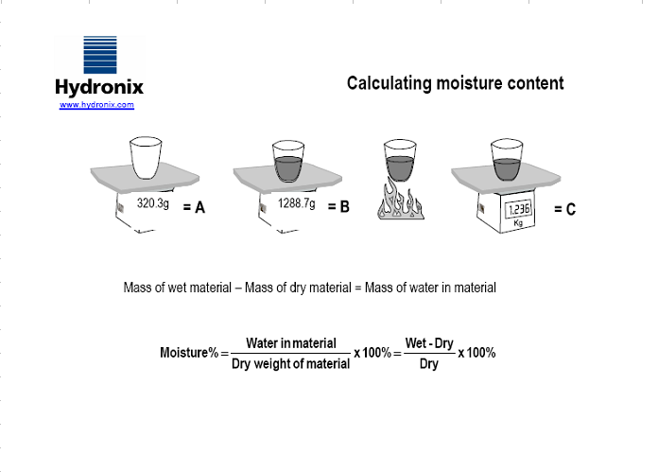
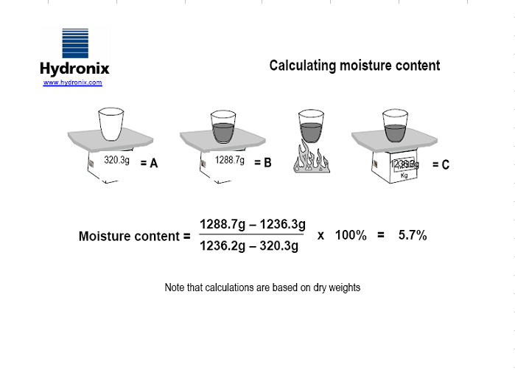

 | Lisätietoa on saatavilla Hydronixin internet-sivustolta | https://www.hydronix.com/

